界面&功能
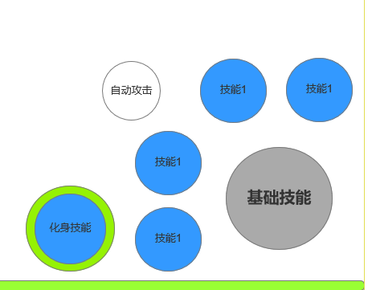
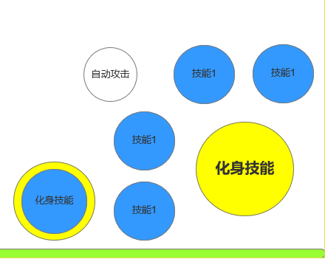
化身系统 |  |  |  | 功能规则

 | 功能入口 |  |  |  |  | 化身 相关基础规则和清单
 |  |  |  |  | 1.设计目的是什么 |  |  | 5功能点清单
 | 1.主界面点击【技能】图标进入 |  |  |  | ▶ | 角色特殊战斗规则，积累能量后变身为身外化生，改变技能和属性 |  | 模块 | 类型 | 内容 | 优先级
 | 2.图标位于界面左侧展开图标清单中 |  |  |  | ▶ | 展现职业特色，间歇性提高战斗能力，改变乏味战斗模式加快节奏 |  | 技能 | UI和资源 | 功能入口 | 1
 | 3.技能界面第二页签 |  |  |  | ▶ | 提供培养点 |  |  | UI和资源 | 化身主面板 | 1
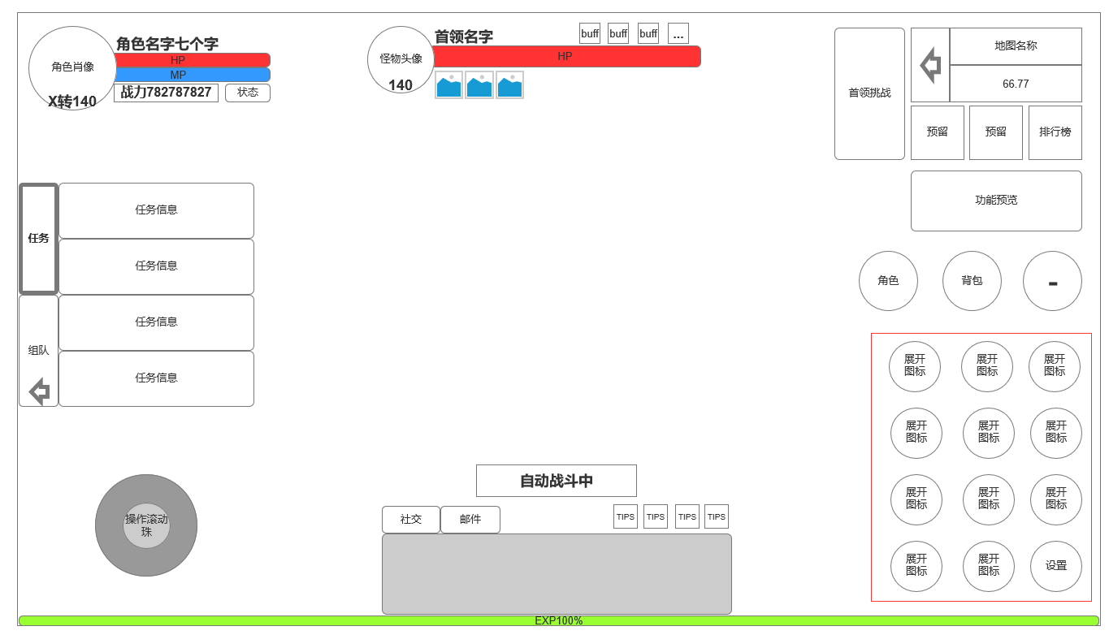
 |  |  |  |  | 2.基本规则 |  |  |  | UI和资源 | 被动技能TIPS，图标 | 1
 |  |  |  |  | ▶ | 分战法道3职业，各职业均有1个化身主动技能，5个被动技能 |  |  | UI和资源 | 化身界面展示模型，化身技能特效 | 3
 |  |  |  |  | ▶ | 三职业化身有不同模型 |  |  | 功能逻辑 | 功能开放 | 1
 |  |  |  |  | ▶ | 化身流程：时间或杀怪增加能量——手动或自动进入化身状态 |  |  | 功能逻辑 | 化身功能解锁 | 1
 |  |  |  |  |  | ——持续状态倒计时——结束化身状态——循环 |  |  | 功能逻辑 | 化身等级升级 | 1
 |  |  |  |  | 3.解锁方式 |  |  |  | 功能逻辑 | 被动天赋解锁 | 2
 |  |  |  |  | ▶ | 主线任务后解锁 |  |  | 功能数值 | 化身属性和属性升级效果 | 3
 |  |  |  |  | ▶ | 该功能有新手引导的任务 |  |  | 功能数值 | 化身技能逻辑和被动天赋效果 | 3
 |  |  |  |  | 4关联功能 |  |  |  | 功能逻辑 | 快速获取材料链接 | 3
 |  |  |  |  | ▶ | 技能【同一界面不同页签，且化身会导致技能变化】
 |  |  |  |  | ▶ | 商城及其他技能材料来源系统【为技能培养提供材料】 |  | 6.各功能逻辑流程
 |  |  |  |  | ▶ | 主界面：化身在主界面上有相关操作按钮 |  |  | 功能开放
 |  |  |  |  |  |  |  |  | ▶ | 主线任务开放
 |  |  |  |  |  |  |  |  | 化生等级提高
 |  |  |  |  |  |  |  |  | ▶ | 材料+等级解锁
 |  |  |  |  |  |  |  |  | 化生等级
 |  |  |  |  |  |  |  |  | ▶ | 满足材料数量和等级
 |  |  |  |  |  |  |  |  | ▶ | 消耗材料点击升级按钮提高化身等级

 | 4.入口图标同技能 |  |  |  |  |  |  |  | 被动技能解锁
 |  |  |  |  |  |  |  |  | ▶ | 点击右侧被动技能页签查看技能信息
 |  |  |  |  |  |  |  |  | ▶ | 化生等级解锁后自动激活对应化生被动技能
 | 技能界面【当前为示例】
4
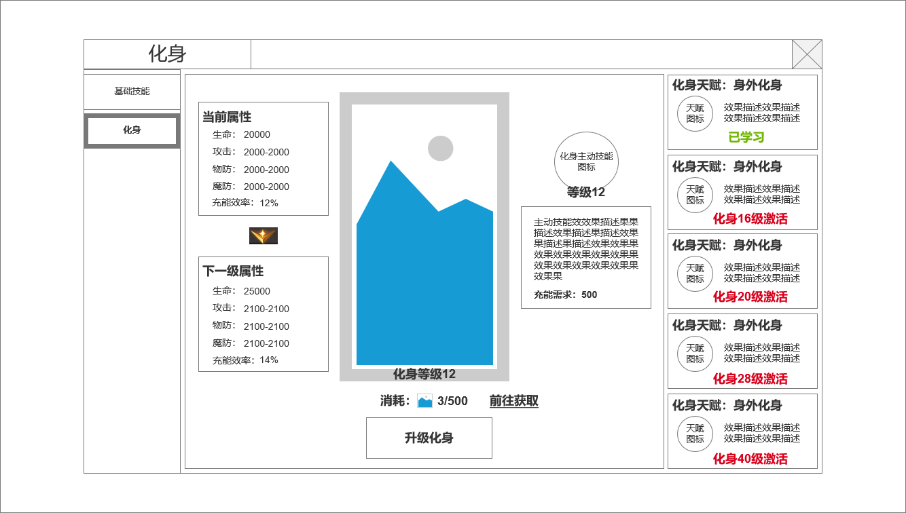
1
3
 |  | 1.功能子页签 |  |  | 1.功能开放
 |  | ▶ | 【技能】、【化身】子页签 |  | ▶ | 主线或等级达到一定等级解说
 |  | ▶ | 点击后进入选中状态，否则显示非选中状态 |  | ▶ | 解锁后化身默认为1级
 |  | ▶ | 有红点规则【详见红点规则1】 |  | 2.化身职业划分
 |  | 2.当前选中化身属性和下级化身属性 |  |  | ▶ | 根据职业不同，角色可使用不同化身技能，在界面上分别显示不同的化身模型
 |  | ▶ | 当前化身属性，功能开启为1级 |  | ▶ | 战士 | 战士化身技能
 |  | ▶ | 下级化身属性，功能满级时显示”化身等级已达到最高 |  |  | 法师 | 法师化身技能
 |  | 3.当前本职业化身模，及化身变化后带来化身技能及描述 |  |  |  | 道士 | 道士化身技能
 |  | ▶ | 左侧为当前本职业化身模型，当前化身等级，升级化生按钮及材料 |  | 3.功能页签
 |  | ▶ | 右侧为化身技能图标，技能等级，技能描述 |  | ▶ | 点击切换本界面功能
2
 |  | 4.化生后被动技能页签区域 |  |  | ▶ | 【红点规则1】当角色有化生等级可升级时，功能页签显示红点
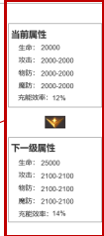
 |  | ▶ | 化生相关附带被动技能页签，需要有选中状态 |  | 4.化身技能相关内容信息
 |  | ▶ | 显示化身被动技能名称，被动技能图标和描述，学些状态 |  | ▶ | 化身技能属性加成
 |  |  | 未学习 显示：化生XX级激活 |  |  | 显示化身技能当前属性
 |  |  | 已学习：已学习的技能绿字显示已学习 |  |  | 显示化身技能下一级属性
 |  |  |  |  |  | 化身技能满级时，下一级属性显示已满级
 |  |  |  |  |  | 进入化身的方式为时间自动恢复，击杀怪物获取

 |  |  |  |  | ▶ | 化身技能模型显示
 |  |  |  |  |  | 根据职业不同显示不同的化身技能模型
 |  |  |  |  | ▶ | 化身技能升级方式
 | 化身满级时 |  |  |  |  | 消耗材料，且需满足角色等级
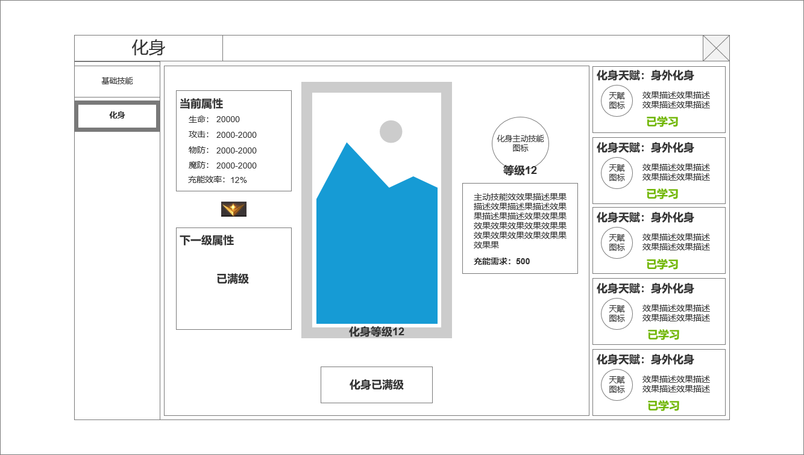
 |  |  |  |  |  | 满足后点击升级化生提高等级
 |  |  |  |  | ▶ | 化身主动技能强化
 |  |  |  |  |  | 进入化生状态后，会将基础技能替换为化身技能，在化身期间可无限释放
 |  |  |  |  |  | 化身结束后，可释放技能列表恢复为常规
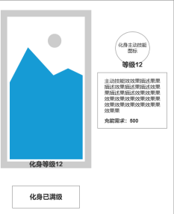
 |  |  |  |  |  | 化身核心主动技能信息显示在化身模型右侧

 |  |  |  |  | 5.化身被动天赋
 |  |  |  |  | ▶ | 化身被动天赋将在化身生效期间，用更强力效果替换其他非核心基础技能的效果
 |  |  |  |  | ▶ | 化身被动天赋通过化身等级自动激活
 |  |  |  |  | ▶ | 化身状态结束，这些被动也同时失效

 |  |  |  |  | 6.化身状态激活主界面显示规则
 |  |  |  |  | ▶ | 在常规技能左侧常驻化身技能按钮
 |  |  |  |  | ▶ | 技能外圈图标有能量槽，时间恢复和击杀怪物会获得能量
 |  |  |  |  | ▶ | 能量槽满触发可变身化身状态的特效，点击或设置自动释放时，进入化身状态。基础技能替换为化身技能
 |  |  |  |  | ▶ | 化身状态下，该按钮不可点击，外圈能量槽触发燃烧特效不断减少，时间达到后能量槽扣减为零
 |  |  |  |  |  | 【实际由后端持续时间控制，客户端表现与其吻合】
 |  |  |  |  | ▶ | 化身状态结束

功能美需
UI需求

 | 序号 | 类型 | 对应界面 | 内容 | 功能需求 | 策划建议 | 参考图
 | 1 | UI | 化身界面 | 化身主界面 | 详见界面功能设计
 | 2 | UI | 技能TIPS界面 | 3级弹窗界面 | 详见界面功能设计
 | 3 | UI
 | 4 | UI
 | 5 | UI
 | 6 | UI
 | 7 | UI
 | 8 | UI
 | 9 | UI
 | 10 | UI
 | 11 | UI
 | 12 | UI
 | 13 | UI
 | 14 | UI
 | 15 | UI
 | 16 | UI
 | 17 | UI
 | 18 | UI
 | 19 | UI

背景图需求

 | 序号 | 类型 | 对应界面 | 内容 | 功能需求 | 策划建议 | 参考图
 | 1 | 2D原画
 | 2 | 2D原画
 | 3 | 2D原画
 | 4 | 2D原画
 | 5 | 2D原画
 | 6 | 2D原画

道具图标需求

 | 序号 | 类型 | 图标需求 | 内容描述 | 功能需求 | 尺寸需求 | 参考图
 | 1 | ICON | 法师化身技能图标 | 流星火雨 | 传奇法师化身技能 | 90*90 大图标【需放主界面】 | 
 | 2 | ICON | 法师化身技能图标 | 星陨 | 法师化身技能-强化化身技能流星火雨的被动：所有被动可相同设计 | 75*75 界面图标
 | 3 | ICON | 法师化身技能图标 | 燃烬 | 法师化身技能-强化化身技能流星火雨的被动：所有被动可相同设计 | 75*75 界面图标
 | 4 | ICON | 法师化身技能图标 | 密雨 | 法师化身技能-强化化身技能流星火雨的被动：所有被动可相同设计 | 75*75 界面图标
 | 5 | ICON | 法师化身技能图标 | 流火 | 法师化身技能-强化化身技能流星火雨的被动：所有被动可相同设计 | 75*75 界面图标
 |  | ICON | 战士化身技能图标 | 开天斩 | 传奇战士化身技能 | 90*90 大图标【需放主界面】 | 
 |  | ICON | 战士化身技能图标 | 破天 | 战士化身技能-强化化身技能开天斩的被动：所有被动可相同设计 | 75*75 界面图标
 |  | ICON | 战士化身技能图标 | 斩天 | 战士化身技能-强化化身技能开天斩的被动：所有被动可相同设计 | 75*75 界面图标
 |  | ICON | 战士化身技能图标 | 断天 | 战士化身技能-强化化身技能开天斩的被动：所有被动可相同设计 | 75*75 界面图标
 |  | ICON | 战士化身技能图标 | 擎天 | 战士化身技能-强化化身技能开天斩的被动：所有被动可相同设计 | 75*75 界面图标
 |  | ICON | 道士化身技能图标 | 气功波 | 传奇道士化身技能 | 90*90 大图标【需放主界面】 | 
 |  | ICON | 道士化身技能图标 | 化三清 | 道士化身技能-强化化身技能气功波的被动：所有被动可相同设计 | 75*75 界面图标
 |  | ICON | 道士化身技能图标 | 雷劲 | 道士化身技能-强化化身技能气功波的被动：所有被动可相同设计 | 75*75 界面图标
 |  | ICON | 道士化身技能图标 | 风劲 | 道士化身技能-强化化身技能气功波的被动：所有被动可相同设计 | 75*75 界面图标
 |  | ICON | 道士化身技能图标 | 云劲 | 道士化身技能-强化化身技能气功波的被动：所有被动可相同设计 | 75*75 界面图标

动效需求

 | 序号 | 类型 | 内容 | 描述 | 功能需求 | 策划建议 | 参考图
 | 1 | 动画特效 | 技能特效 | 详见技能特效整理文档

其他 （ICON，模型，表情等）

 | 序号 | 类型 | 对应界面 | 内容 | 功能需求 | 策划建议 | 参考图
 | 1 | 3D模型 | 化身界面 战斗模型 | 法师化身模型 | 用于法师化身界面展示，法师化身战斗模型 | 武器和模型做成一套绑死
 | 2 | 3D模型 | 化身界面 战斗模型 | 战士化身模型 | 用于战士化身界面展示，法师化身战斗模型 | 武器和模型做成一套绑死
 | 3 | 3D模型 | 化身界面 战斗模型 | 道士化身模型 | 用于道士化身界面展示，法师化身战斗模型 | 武器和模型做成一套绑死
 | 4 | ICON | 主界面 | 主界面代表技能功能的入口图标 | 主界面代表技能功能的入口图标

